99
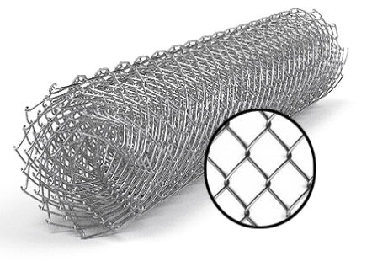
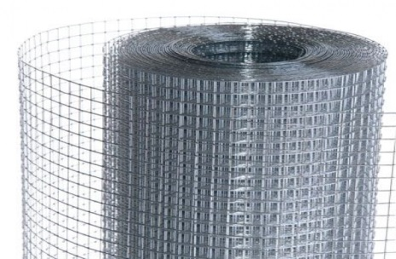
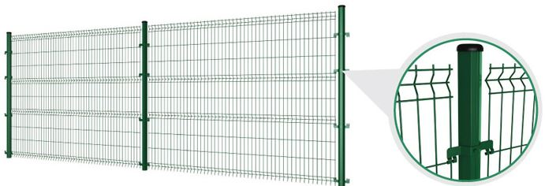
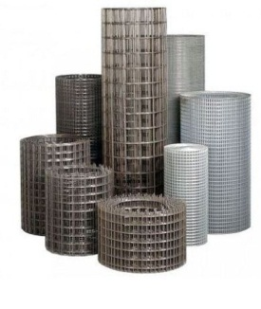
 |  |  |  |  |  |  |  |  |  |  | г.Харьков Ул.Енакиевская 8
Р/счет |  |  |  |  |  |  |  |  |  |  | Тел/моб. 067-577-52-84
Банк | «АЛЬФА-БАНК» |  |  |  |  |  |  |  |  |  | Тел/факс 057 757-18-56
МФО | 300346 |  |  |  |  |  |  |  |  |  | e-mail:ruslan.slpv@ukr.net
Код | 3073307615 |  |  |  |  |  |  |  |  |  | https://ochagh.com.ua/
ИНН | 307330761 |  |  |  |  |  |  |  |  |  | С Ув. Руслан

Наименование продукции |  | Код УКТ ВЭД | наименование | размер ячейки. Мм | кол-во прутков | Ø диаметр проволоки Мм | размер секции мм. | площадь секции М² | Цена при покупке до 20000 грн | Цена При покупке от 20000 грн | Диллер
 |  |  | сетка кладочная ВР | 50х50 | 5*28 | Ø 2,35 | 2000х380 | 0.76 |  |  | 18.95
 |  |  |  |  | Сетка Кладочная ЭкономТ.У
 |  |  | Сетка кладочная ВР | 65х65 | 5*28 | Ø 2,3 | 2000х380 | 0.76 | 18.2 | 16.8 | 14.6 | 16.3
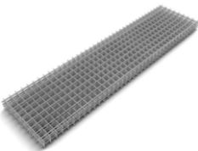 Сетка кладочная ЭКОНОМ (Т.У) сетка из проволоки ВР 1 ГОСТ 6727-80 |  | сетка сварная черная -7314 | Сетка кладочная ВР | 110Х110 | 4*18 | Ø 2,3 | 2000х380 | 0.76 | 13.1 | 12.0 | 10.5 | 11.1
 |  |  | Сетка кладочная ВР | 65х65 | 7*28 | Ø 2,3 | 2000х500 | 1.0 | 24.7 | 22.7 | 19.7 | 22.1
 |  |  | Сетка кладочная ВР | 110Х110 | 4*16 | Ø 2,3 | 2000х500 | 1.0 | 14.1 | 13.0 | 11.3 | 12.6
 |  |  | Сетка кладочная ВР | 170Х170 | 4*13 | Ø 2,3 | 2000х500 | 1.0 | 12.8 | 11.8 | 10.2 | 11.0
 |  |  | Сетка кладочная ВР | 65х65 | 14*28 | Ø 2,3 | 2000х1000 | 2.0 | 49.3 | 45.4 | 39.5 | 44.1
 |  |  | Сетка кладочная ВР | 110Х110 | 8*16 | Ø 2,3 | 2000х1000 | 2.0 | 28.2 | 25.9 | 22.6 | 25.2
 |  |  | Сетка кладочная ВР | 170Х170 | 6*12 | Ø 2,3 | 2000х1000 | 2.0 | 21.2 | 19.5 | 16.9 | 18.9
 |  |  | Сетка кладочная ВР | 65х65 | 5*28 | Ø 3,6 | 2000х380 | 0.76 | 43.4 | 39.9 | 34.7 | 34.7
 |  |  | Сетка кладочная ВР | 110Х110 | 4*18 | Ø 3,6 | 2000х380 | 0.76 | 29.6 | 27.2 | 23.7 | 23.7
 |  |  | Сетка кладочная ВР | 65х65 | 7*28 | Ø 3,6 | 2000х500 | 1.0 | 58.8 | 54.1 | 47.0 | 47.0
 |  |  | Сетка кладочная ВР | 110Х110 | 4*16 | Ø 3,6 | 2000х500 | 1.0 | 33.6 | 30.9 | 26.9 | 26.9
 |  |  | Сетка кладочная ВР | 170Х170 | 4*13 | Ø 3,6 | 2000х500 | 1.0 | 29.4 | 27.0 | 23.5 | 23.5
 |  |  | Сетка кладочная ВР | 65х65 | 14*28 | Ø 3,6 | 2000х1000 | 2.0 | 117.6 | 108.2 | 94.1 | 94.1
 |  |  | Сетка кладочная ВР | 110Х110 | 8*16 | Ø 3,6 | 2000х1000 | 2.0 | 67.2 | 61.8 | 53.8 | 53.8
 |  |  | Сетка кладочная ВР | 170Х170 | 6*12 | Ø 3,6 | 2000х1000 | 2.0 | 50.4 | 46.4 | 40.3 | 40.3
 |  |  | Сетка кладочная ВР | 65х65 | 7*28 | Ø 4,6 | 2000х500 | 1.0 | 93.6 | 86.1 | 74.9 | 74.9
 |  |  | Сетка кладочная ВР | 110Х110 | 4*18 | Ø 4,6 | 2000х500 | 1.0 | 53.5 | 49.2 | 42.8 | 42.8
 |  |  | Сетка кладочная ВР | 170Х170 | 4*13 | Ø 4,6 | 2000х500 | 1.0 | 46.8 | 43.1 | 37.5 | 37.5
 |  |  | Сетка кладочная ВР | 65х65 | 14*28 | Ø 4,6 | 2000х1000 | 2.0 | 187.3 | 172.3 | 149.8 | 149.8
 |  |  | Сетка кладочная ВР | 110Х110 | 8*16 | Ø 4,6 | 2000х1000 | 2.0 | 107.0 | 98.4 | 85.6 | 85.6
 |  |  | Сетка кладочная ВР | 170Х170 | 6*12 | Ø 4,6 | 2000х1000 | 2.0 | 80.3 | 73.8 | 64.2 | 64.2
 |  |  | Сетка кладочная ВР | 110Х110 | 8*16 | Ø 5,6 | 2000х1000 | 2.0 | 159.9 | 147.1 | 127.9 | 127.9
 |  |  | Сетка кладочная ВР | 170Х170 | 6*12 | Ø 5,6 | 2000х1000 | 2.0 | 119.9 | 110.3 | 95.9 | 95.9
 |  |  | сетка ГОСТ 5781-82 | Под заказ | Арматура | Ø 6-14 | 2000х6000 | т.
 |  |  | сетка ГОСТ 5781-82 | Под заказ | Арматура | Ø 6-14 | 2000х6000 | т.
 |  |  | сетка ГОСТ 5781-82 | Под заказ | Арматура | Ø 6-14 | 2000х6000 | т.
 |  |  | сетка ГОСТ 5781-82 | Под заказ | Арматура | Ø 6-14 | 2000х6000 | т.
 |  |  |  | Сетка Кладочная Эконом +
 |  |  | наименование | размер ячейки. Мм |  | диаметр проволоки Мм | размер секции мм. | площадь секции М²
Сетка кладочная Супер ЭКОНОМ (Т.У) сетка из проволоки ВР 1 ГОСТ 6727-80 |  | сетка сварная черная -7314 | сетка кладочная ВР | 70х70 | 5*25 | Ø 2,2 | 2000х380 | 0.76 | 17.2 | 15.8 | 13.7 | 13.7
 |  |  | сетка кладочная ВР | 70х70 | 6*25 | Ø 2,2 | 2000х500 | 1 | 21.6 | 19.9 | 17.3 | 17.3
 |  |  | сетка кладочная ВР | 120х120 | 4*15 | Ø 2,2 | 2000х500 | 1 | 13.7 | 12.6 | 10.9 | 10.9
 |  |  | сетка кладочная ВР | 70х70 | 12*25 | Ø 2,2 | 2000х1000 | 2 | 43.2 | 39.7 | 34.5 | 34.5
 |  |  | сетка кладочная ВР | 100х100 | 7*15 | Ø 2,2 | 2000х1000 | 2 | 25.6 | 23.5 | 20.4 | 20.4
 |  |  | сетка кладочная ВР | 170х170 | 6*11 | Ø 2,2 | 2000х1000 | 2 | 20.3 | 18.6 | 16.2 | 16.2
 |  |  | сетка кладочная ВР | 70х70 | 5*25 | Ø 3,4 | 2000х380 | 0.76 | 37.9 | 34.9 | 30.3 | 33.5
 |  |  | сетка кладочная ВР | 70х70 | 6*25 | Ø 3,4 | 2000х500 | 1 | 47.6 | 43.8 | 38.1 | 42.1
 |  |  | сетка кладочная ВР | 120х120 | 4*15 | Ø 3,4 | 2000х500 | 1 | 30.1 | 27.7 | 24.1 | 26.7
 |  |  | сетка кладочная ВР | 70х70 | 12*25 | Ø 3,4 | 2000х1000 | 2 | 94.9 | 87.3 | 75.9 | 84.3
 |  |  | сетка кладочная ВР | 120Х120 | 7*15 | Ø 3,4 | 2000х1000 | 2 | 56.4 | 51.9 | 45.2 | 49.9
 |  |  | сетка кладочная ВР | 170Х170 | 6*11 | Ø 3,4 | 2000х1000 | 2 | 46.5 | 42.8 | 37.2 | 38.6
 |  |  | сетка кладочная ВР | 70х70 | 5*25 | Ø 4,6 | 2000х380 | 0.76 | 65.2 | 60.0 | 52.2 | 52.2
 |  |  | сетка кладочная ВР | 70х70 | 6*25 | Ø 4,6 | 2000х500 | 1 | 81.9 | 75.4 | 65.6 | 65.6
 |  |  | сетка кладочная ВР | 120Х120 | 4*15 | Ø 4,6 | 2000х500 | 1 | 51.8 | 47.7 | 41.5 | 41.5
 |  |  | сетка кладочная ВР | 70х70 | 12*25 | Ø 4,6 | 2000х1000 | 2 | 163.9 | 150.8 | 131.1 | 131.1
 |  |  | сетка кладочная ВР | 120Х120 | 7*15 | Ø 4,6 | 2000х1000 | 2 | 97.0 | 89.2 | 77.6 | 77.6
 |  |  | сетка кладочная ВР | 170Х170 | 6*11 | Ø 4,6 | 2000х1000 | 2 | 75.2 | 69.1 | 60.1 | 60.1
 |  |  | сетка кладочная ВР | Под заказ |  | Ø 6-14 | 2000х6000 | т. |  |  | уточняйте | уточняйте
 |  |  | сетка ГОСТ 5781-82 | Под заказ |  | Ø 6-14 | 2000х6000 | т. |  |  | уточняйте | уточняйте
 |  |  | сетка ГОСТ 5781-82 | Под заказ |  | Ø 6-14 | 2000х6000 | т. |  |  | уточняйте | уточняйте
 |  |  | сетка ГОСТ 5781-82 | Под заказ |  | Ø 6-14 | 2000х6000 | т. |  |  | уточняйте | уточняйте
Сетка кладочная ГОСТ сетка из проволоки ВР 1 ГОСТ 6727-80 |  |  |  |  | Сетка кладочная ГОСТ
 |  |  | сетка кладочная ВР | 50х50 | 36х7 | Ø 3 | 380х2000 | 0.76 | 41.3 | 38.0 | 33.0 | 33.0
 |  |  | сетка кладочная ВР | 100х100 | 18х4 | Ø 3 | 380х2000 | 0.76 | 22.1 | 20.4 | 17.7 | 17.7
 |  |  | сетка кладочная ВР | 50х50 | 36х9 | Ø 3 | 500х2000 | 1 | 53.7 | 49.4 | 43.0 | 43.0
 |  |  | сетка кладочная ВР | 100х100 | 20х5 | Ø 3 | 500х2000 | 1 | 29.8 | 27.4 | 23.9 | 23.9
 |  |  | сетка кладочная ВР | 150х150 | 14х4 | Ø 3 | 500х2000 | 1 | 22.4 | 20.6 | 17.9 | 17.9
 |  |  | сетка кладочная ВР | 50х50 | 36х18 | Ø 3 | 1000х2000 | 2 | 107.4 | 98.8 | 85.9 | 85.9
 |  |  | сетка кладочная ВР | 100х100 | 18х9 | Ø 3 | 1000х2000 | 2 | 53.7 | 49.4 | 43.0 | 43.0
 |  |  | сетка кладочная ВР | 150х150 | 13х7 | Ø 3 | 1000х2000 | 2 | 40.3 | 37.1 | 32.2 | 32.2
 |  |  | сетка кладочная ВР | 200х200 | 10х5 | Ø 3 | 1000х2000 | 2 | 29.8 | 27.4 | 23.9 | 23.9
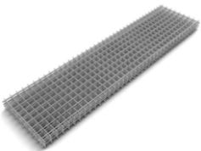
 |  |  | сетка кладочная ВР | 50х50 | 36х7 | Ø 4 | 380х2000 | 0.76 | 70.2 | 64.6 | 56.2 | 56.2
 |  |  | сетка кладочная ВР | 100х100 | 18х4 | Ø 4 | 380х2000 | 0.76 | 37.7 | 34.7 | 30.1 | 30.1
 |  |  | сетка кладочная ВР | 50х50 | 36х9 | Ø 4 | 500х2000 | 1 | 91.3 | 84.0 | 73.1 | 73.1
 |  |  | сетка кладочная ВР | 100х100 | 20х5 | Ø 4 | 500х2000 | 1 | 50.7 | 46.7 | 40.6 | 40.6
 |  |  | сетка кладочная ВР | 150х150 | 14х4 | Ø 4 | 500х2000 | 1 | 38.1 | 35.0 | 30.4 | 30.4
 |  |  | сетка кладочная ВР | 50х50 | 36х18 | Ø 4 | 1000х2000 | 2 | 182.7 | 168.0 | 146.1 | 146.1
 |  |  | сетка кладочная ВР | 100х100 | 18х9 | Ø 4 | 1000х2000 | 2 | 91.3 | 84.0 | 73.1 | 73.1
 |  |  | сетка кладочная ВР | 150х150 | 13х7 | Ø 4 | 1000х2000 | 2 | 68.5 | 63.0 | 54.8 | 54.8
 |  |  | сетка кладочная ВР | 200х200 | 10х5 | Ø 4 | 1000х2000 | 2 | 50.7 | 46.7 | 40.6 | 40.6
 |  |  | сетка кладочная ВР | 50х50 | 36х7 | Ø 5 | 380х2000 | 0.76 | 110.0 | 101.2 | 88.0 | 88.0
 |  |  | сетка кладочная ВР | 100х100 | 18х4 | Ø 5 | 380х2000 | 0.76 | 59.0 | 54.2 | 47.2 | 47.2
 |  |  | сетка кладочная ВР | 50х50 | 36х9 | Ø 5 | 500х2000 | 1 | 143.0 | 131.5 | 114.4 | 114.4
 |  |  | сетка кладочная ВР | 100х100 | 20х5 | Ø 5 | 500х2000 | 1 | 79.4 | 73.1 | 63.6 | 63.6
 |  |  | сетка кладочная ВР | 150х150 | 14х4 | Ø 5 | 500х2000 | 1 | 59.6 | 54.8 | 47.7 | 47.7
 |  |  | сетка кладочная ВР | 50х50 | 36х18 | Ø 5 | 1000х2000 | 2 | 286.0 | 263.1 | 228.8 | 228.8
 |  |  | сетка кладочная ВР | 100х100 | 18х9 | Ø 5 | 1000х2000 | 2 | 143.0 | 131.5 | 114.4 | 114.4
 |  |  | сетка кладочная ВР | 150х150 | 13х7 | Ø 5 | 1000х2000 | 2 | 107.2 | 98.7 | 85.8 | 85.8
 |  |  | сетка кладочная ВР | 200х200 | 10х5 | Ø 5 | 1000х2000 | 2 | 79.4 | 73.1 | 63.6 | 63.6
 |  |  | сетка кладочная ВР | 50х50 | 36х7 | Ø 6 | 380х2000 | 0.76 | 157.5 | 144.9 | 126.0 | 126.0
 |  |  | сетка кладочная ВР | 100х100 | 18х4 | Ø 6 | 380х2000 | 0.76 | 84.4 | 77.7 | 67.5 | 67.5
 |  |  | сетка кладочная ВР | 50х50 | 36х9 | Ø 6 | 500х2000 | 1 | 204.8 | 188.4 | 163.8 | 163.8
 |  |  | сетка кладочная ВР | 100х100 | 20х5 | Ø 6 | 500х2000 | 1 | 113.8 | 104.7 | 91.0 | 91.0
 |  |  | сетка кладочная ВР | 150х150 | 14х4 | Ø 6 | 500х2000 | 1 | 85.3 | 78.5 | 68.3 | 68.3
 |  |  | сетка кладочная ВР | 50х50 | 36х18 | Ø 6 | 1000х2000 | 2 | 409.6 | 376.8 | 327.7 | 327.7
 |  |  | сетка кладочная ВР | 100х100 | 18х9 | Ø 6 | 1000х2000 | 2 | 204.8 | 188.4 | 163.8 | 163.8
 |  |  | сетка кладочная ВР | 150х150 | 13х7 | Ø 6 | 1000х2000 | 2 | 153.6 | 141.3 | 122.9 | 122.9
 |  |  | сетка кладочная ВР | 200х200 | 10х5 | Ø 6 | 1000х2000 | 2 | 113.8 | 104.7 | 91.0 | 91.0

